Hárok1
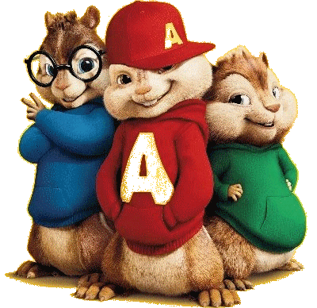
RNDr. Marta Megyesiová
Percentá

Zapíš desatinné čísla ako percentá:
 |  |  |  |  |  |  | HODNOTENIE:
 | 0,65 = | % |  | 2,15 = |  | % |  | 0 | 0
 | 0,370 = | % |  | 3 = |  | % |  | 0 | 0
 | 0,6 = | % |  | 4,7 = |  | % |  | 0 | 0
 | 0,05 = | % |  | 6,05 = |  | % |  | 0 | 0
 | 0,008 = | % |  | 12 = |  | % |  | 0 | 0

Zapíš percentá ako desatinné čísla:
 |  |  |  |  |  |  | HODNOTENIE:
 | 25 % = |  |  | 2,1 % = |  |  |  | 0 | 0
 | 40 % = |  |  | 3 % = |  |  |  | 0 | 0
 | 6 % = |  |  | 73,1 % = |  |  |  | 0 | 0
 | 3,5 % = |  |  | 120% |  |  |  | 0 | 0
 | 108 % = |  |  | 700 % = |  |  |  | 0 | 0

 | Peter dostal tri pätiny odmeny. Koľko percent má ešte dostať?

 | Peter dostane ešte |  |  |  | % odmeny. |  |  | 0

 | Ivka mal umyť 20 tanierov. Umyla už 16.
 | Koľko percent jej ešte chýba?
 | Ivke zostalo ešte |  |  |  | % tanierov. |  |  | 0

 | Koľko minút z hodiny je:
 |  |  | 25 % = |  | minút |  |  | 0
 |  |  | 20 % = |  | minút |  |  | 0
 |  |  | 10 % = |  | minút |  |  | 0
 |  |  | 50 % = |  | minút |  |  | 0
 |  |  | 75 % = |  | minút |  |  | 0

 | Koľko percentnú úspešnosť máš, ak máš všetko správne?
 | Moja úspešnosť je |  |  |  | %. |  |  | 0

 | Ktorým číslom treba vynásobiť číslo, aby sme ho zmenšili o 20 %?
 | Vynásobíme ho číslom |  |  |  |  |  |  | 0

 |  |  |  |  | Môžeš získať |  | 29
 |  |  |  |  | Máš: |  | 0
 |  |  |  |  | Tvoja úspešnosť |  | 0%
 |  |  |  |  | ZNÁMKA |  | 5

